表1-项目列表
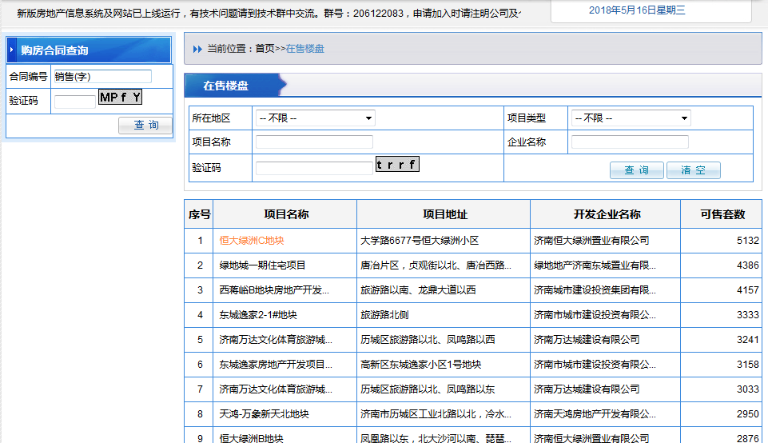
序号 | 城市 | 项目名称 | 项目地址 | 开发企业名称 | 可售套数 | 更新时间 | http://124.128.246.22:8090/onsaling/index.shtml
1 | 济南 | 恒大绿洲C地块 | 大学路6677号恒大绿洲小区 | 济南恒大绿洲置业有限公司 | 1914-01-18 | 2018-05-16

表2-楼栋
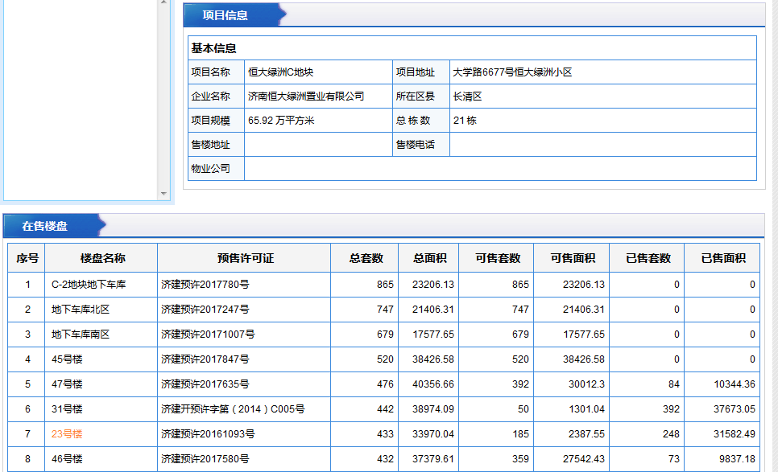
序号 | 城市 | 项目名称 | 项目地址 | 企业名称 | 所在区县 | 项目规模 | 总栋数 | 售楼地址 | 售楼电话 | 物业公司 | 楼盘名称 | 预售许可证 | 总套数 | 总面积 | 更新时间
 | 济南 | 保利华庭2#楼 | 大学路6677号恒大绿洲小区 | 济南恒大绿洲置业有限公司 | 长清区 | 65.92万平方米 | 21栋 |  |  |  | C-2地块地下车库 | 济建预许2017780号 | 865 | 23206.13 | 2018-05-16
 | 济南 | 保利华庭2#楼 | 大学路6677号恒大绿洲小区 | 济南恒大绿洲置业有限公司 | 长清区 | 65.92万平方米 | 21栋 |  |  |  | 地下车库北区 | 济建预许2017247号 | 747 | 21406.31 | 2018-05-16

表3-房号
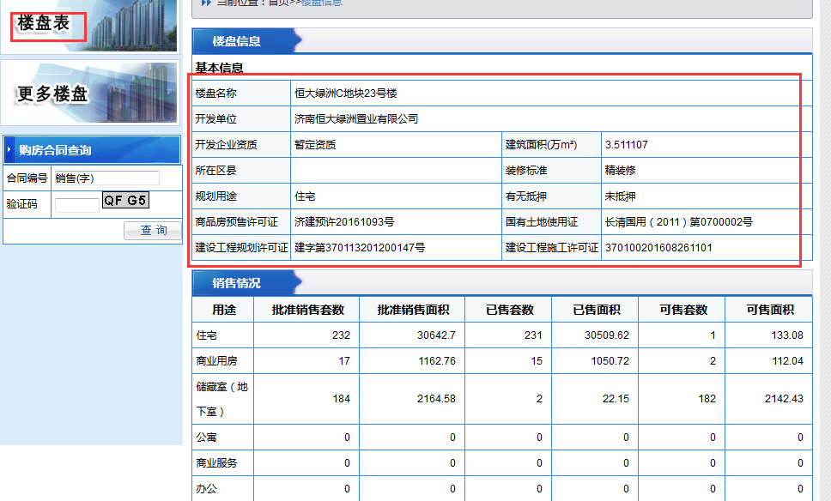
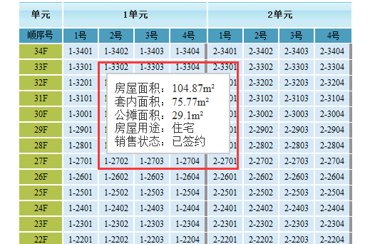
序号 | 城市 | 楼盘名称 | 建筑面积（万㎡） | 商品预售许可证 | 国有土地使用证 | 建设工程规划许可证 | 建设工程施工许可证 | 单元 | 顺序号 | 楼层 | 房号 | 房号颜色及图标 | 房屋面积 | 套内面积 | 公摊面积 | 房屋用途 | 销售状态 | 更新时间
 | 济南 | 恒大绿洲C地块23号楼 | 3.511107 |  |  |  |  | 1单元 | 1号 | 32F | 1-3201 |  | 104.87㎡ | 75.77㎡ | 29.1㎡ | 住宅 | 已签约 | 2016-12-31

